Bank reconciliation
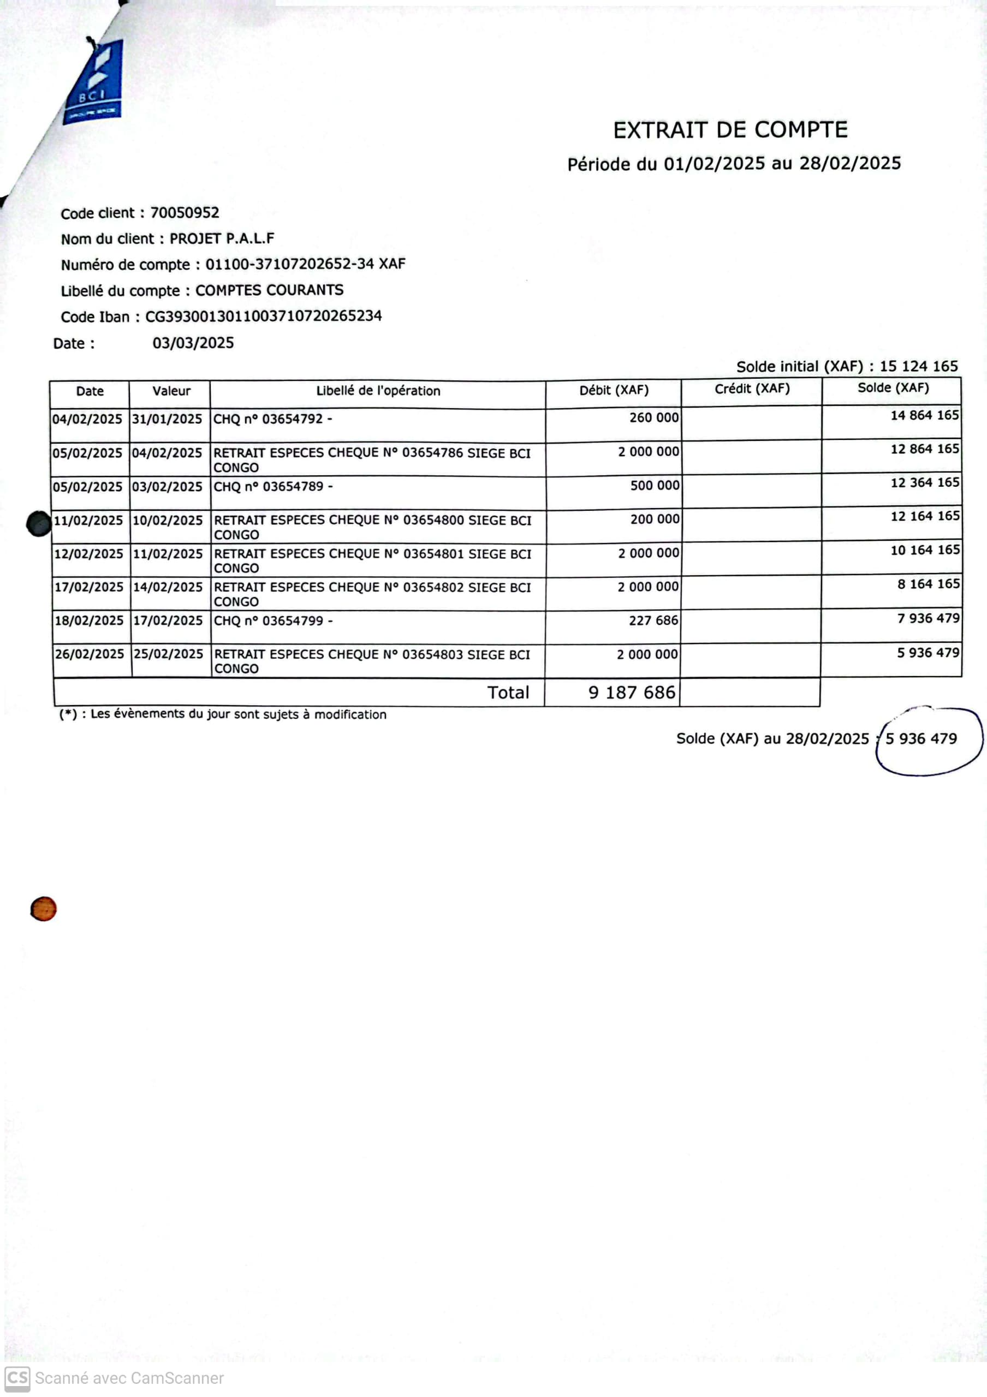
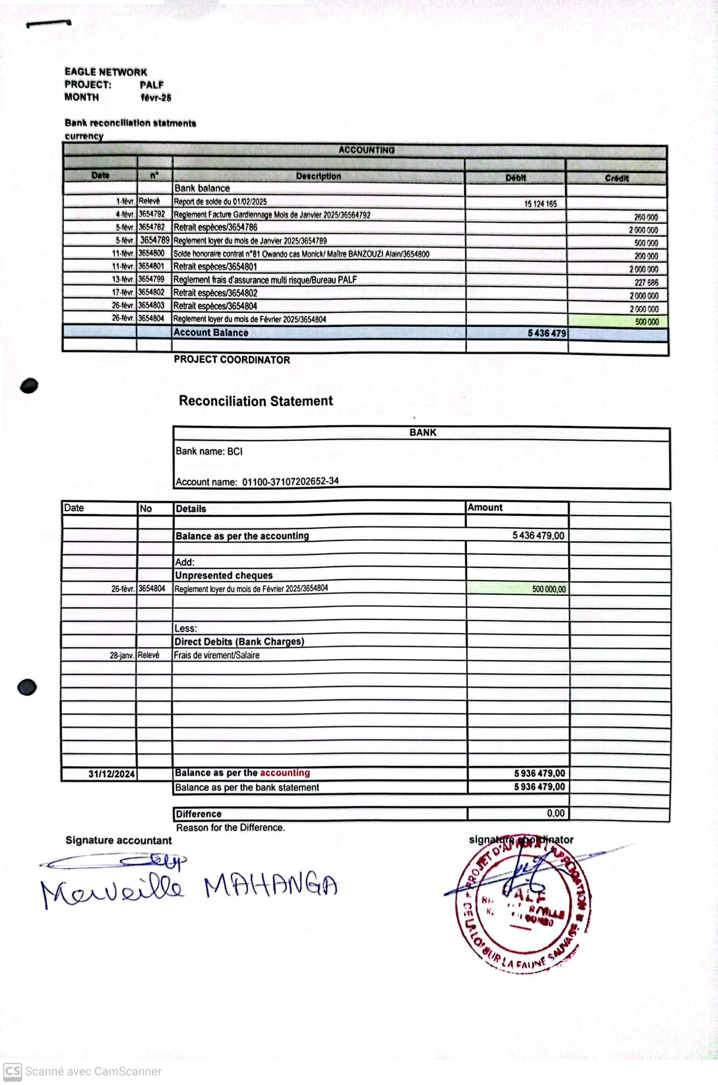
EAGLE NETWORK
PROJECT: | PALF
MONTH | Feb-25

Bank reconciliation statments
currency
ACCOUNTING

Date | n° | Description | Débit | Crédit
 |  | Bank balance
2025-02-01 | Relevé | Report de solde du 01/02/2025 | 15,124,165
2025-02-04 | 3654792 | Reglement Facture Gardiennage Mois de Janvier 2025/36564792 |  | 260,000
2025-02-05 | 3654782 | Retrait espèces/3654786 |  | 2,000,000
2025-02-05 | 3654789 | Reglement loyer du mois de Janvier 2025/3654789 |  | 500,000
2025-02-11 | 3654800 | Solde honoraire contrat n°81 Owando cas Monick/ Maître BANZOUZI Alain/3654800 |  | 200,000
2025-02-11 | 3654801 | Retrait espèces/3654801 |  | 2,000,000
2025-02-13 | 3654799 | Reglement frais d'assurance multi risque/Bureau PALF |  | 227,686
2025-02-17 | 3654802 | Retrait espèces/3654802 |  | 2,000,000
2025-02-26 | 3654803 | Retrait espèces/3654803 |  | 2,000,000
2025-02-26 | 3654804 | Reglement loyer du mois de Février 2025/3654804 |  | 500,000
 |  | Account Balance | 5,436,479

 |  | PROJECT COORDINATOR

 |  | Reconciliation Statement

 |  | BANK
 |  | Bank name: BCI

 |  | Account name: 01100-37107202652-34

Date | No | Details | Amount

 |  | Balance as per the accounting | 5,436,479.00

 |  | Add:
 |  | Unpresented cheques
2025-02-26 | 3654804 | Reglement loyer du mois de Février 2025/3654804 | 500,000.00

 |  | Less:
 |  | Direct Debits (Bank Charges)

2024-12-31 |  | Balance as per the accounting | 5,936,479.00
 |  | Balance as per the bank statement | 5,936,479.00

 |  | Difference | 0.00
 |  | Reason for the Difference.
Signature accountant |  |  | signature coordinator

Cash desk closing
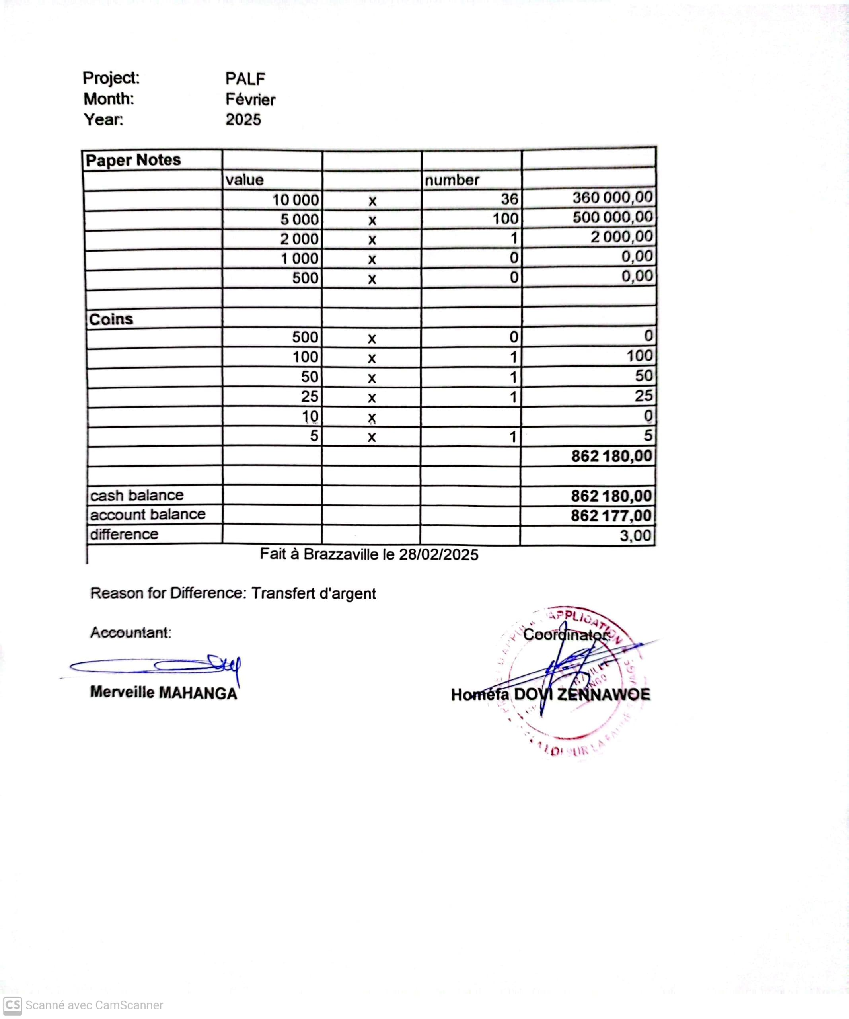
Project: | PALF
Month: | Février
Year: | 2025

Paper Notes
 | value |  | number
 | 10,000 | x | 36 | 360,000.00
 | 5,000 | x | 100 | 500,000.00
 | 2,000 | x | 1 | 2,000.00
 | 1,000 | x | 0 | 0.00
 | 500 | x | 0 | 0.00

Coins
 | 500 | x | 0 | 0
 | 100 | x | 1 | 100
 | 50 | x | 1 | 50
 | 25 | x | 1 | 25
 | 10 | x |  | 0
 | 5 | x | 1 | 5
 |  |  |  | 862,180.00

cash balance |  |  |  | 862,180.00
account balance |  |  |  | 862,177.00
difference |  |  |  | 3.00

Reason for Difference:

Accountant: |  |  |  | Coordinator:

Merveille MAHANGA |  |  |  | Homéfa DOVI ZENNAWOE

